상품제안서
미니 히터 온풍기 온열 난방 무드등 | 상품코드: F31802

 |  |  |  |  |  |  | 02-412-0044 | www.easy1.co.kr
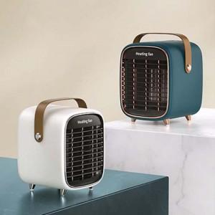

【상세/제작정보】 | - 택배비 12개당 4,500원

【인쇄/포장옵션】 | 실크, 컬러필름인쇄 / 포장불가능

【공급단가】 | 수량 | 20~ | 50~ | 100~ | 300~ | 500~
*VAT별도 | 단가 | 46,250원 | 45,510원 | 44,400원 | 43,290원 | 42,550원

【상품 URL】 | https://dev.easy1.co.kr:443/src/goods_detail.php?gdno=31802

